Q4a_Bad_rate_by_channel
Q4a — Bad rate theo phân khúc (Channel)
Trên danh mục KGB, vẽ bad rate theo phân khúc và khuyến nghị có nên phân khúc mô hình theo Channel không.

Kênh | Hồ sơ | Tỷ trọng | Bad | Bad rate | Đủ Bad để xây mô hình riêng? (≥ 2.000, tr. 112) | Cách đọc bảng này
Chi nhánh | 22,076 | 55.0% | 1,010 | 4.58% | Không — 1,010 Bad | Hồ sơ | COUNTIF(channel, kênh này) trên dữ liệu Good + Bad (KGB).
Đối tác | 12,019 | 30.0% | 600 | 4.99% | Không — 600 Bad | Bad | COUNTIFS(channel, kênh này, target, 1).
Online | 6,032 | 15.0% | 390 | 6.47% | Không — 390 Bad | Bad rate | Bad / số hồ sơ.
Tất cả | 40,127 | 100.0% | 2,000 | 4.98% |  | Đủ Bad | Sách nêu khoảng 2.000–5.000 Bad mỗi phân khúc để xây scorecard riêng (tr. 112).

Tỷ trọng và bad rate theo kênh

Trả lời / khuyến nghị
Khuyến nghị: hiện chưa phân khúc theo Channel — dùng một scorecard chung. Lý do: (1) không kênh nào đủ Bad để xây mô hình riêng (Chi nhánh 1.010, Đối tác 600, Online 390 so với khoảng 2.000–5.000 sách gợi ý, tr. 112); (2) bad rate khác nhau (Online 6,47% so với Chi nhánh 4,58%), nhưng phần lớn thuộc tính xếp hạng rủi ro như nhau ở mọi kênh (Q4b); với các đặc trưng mạnh nhất (dpd_cnt_12m, card_util_pct, inq_6m) thứ tự các nhóm giống nhau ở mọi kênh — chỉ ở Online các nhóm xấu nhất ít cực đoan hơn (rủi ro tương đối khoảng 3,2 so với 4,6 ở Chi nhánh với dpd_cnt_12m > 1), nên đặc trưng phân biệt rủi ro ở kênh này kém hơn một chút; (3) trong công cụ, mô hình riêng không cải thiện c-statistic (mục “3–4. Lợi ích thống kê và kinh doanh”). Rủi ro cao hơn của Online có thể xử lý bằng cut-off hoặc chiến lược riêng theo kênh (tr. 103, 305).

Tool_snapshot
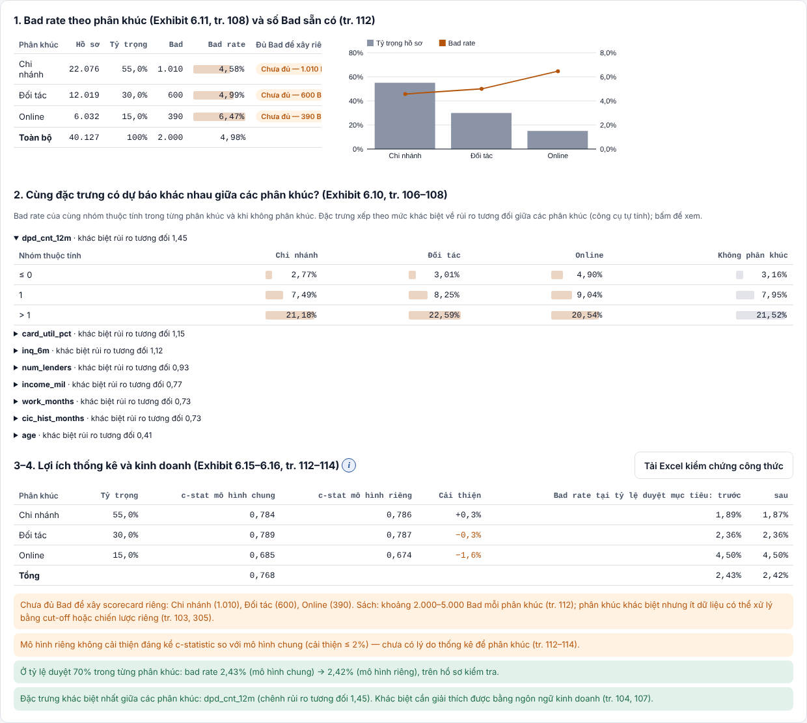
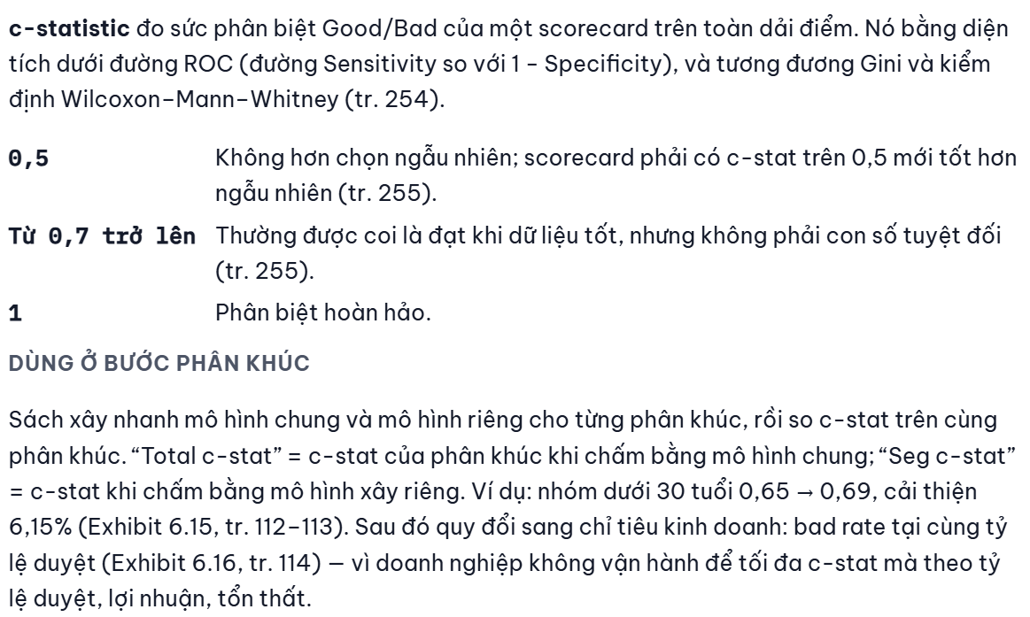
Công cụ — Phân khúc theo kênh (mục 1–4)

